Mapa
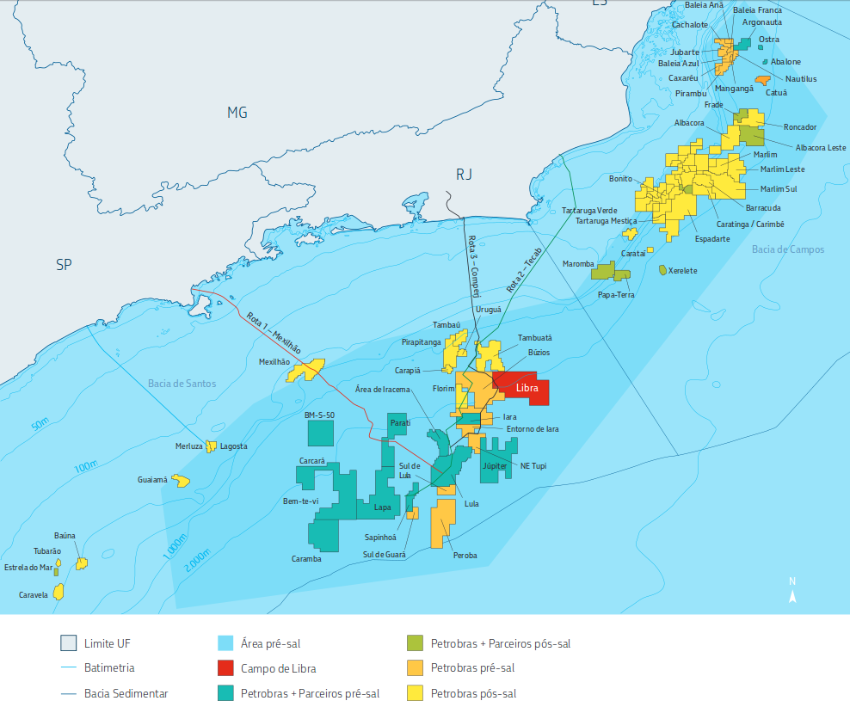
 | Bloco 1 |  | Bloco 2 |  | Base
256 | 190 | 478 | 200 | 150 | 350
270 | 198 | 480 | 210
272 | 199 | 469 | 204
257 | 179 | 468 | 207
283 | 186 | 475 | 232
278 | 173 | 467 | 213
300 | 184 | 469 | 218
259 | 153 | 475 | 239
294 | 173 | 473 | 246
258 | 144 | 480 | 287
271 | 150 | 470 | 249
306 | 174 | 450 | 204
315 | 179 | 465 | 241
265 | 140 | 476 | 290
274 | 144 | 466 | 251
318 | 174 | 459 | 232
258 | 131 | 464 | 256
292 | 145 | 461 | 249
327 | 169 | 472 | 294
318 | 153 | 458 | 247
310 | 142 | 462 | 261
364 | 191 | 452 | 236
330 | 150 | 437 | 208
259 | 100 | 457 | 264
352 | 164 | 460 | 277
376 | 194 | 458 | 269
257 | 97 | 438 | 215
324 | 137 | 452 | 253
273 | 103 | 462 | 297
349 | 157 | 459 | 285
478 | 200
480 | 210
469 | 204
468 | 207
475 | 232
467 | 213
469 | 218
475 | 239
473 | 246
480 | 287
470 | 249
450 | 204
465 | 241
476 | 290
466 | 251
459 | 232
464 | 256
...
 |  | 0 | 600
 |  | 600 | 0
 |  | 150 | 350

 |  | Coordenadas |  | Demanda Água Potável (t/dia) | Demanda Água Industr (t/dia) | Demanda Diesel (t/dia) | Troca de Passageiros (a cada 14 dias) | Distância à base (km)
Bloco 1 | 1 | 256 | 190 | 35 | 49 | 20 | 45 | 191.9
(250;420) (50;200) | 2 | 270 | 198 | 27 | 44 | 17 | 75 | 193.7
 | 3 | 272 | 199 | 32 | 47 | 15 | 45 | 194.1
 | 4 | 257 | 179 | 27 | 52 | 13 | 75 | 201.7
 | 5 | 283 | 186 | 32 | 46 | 20 | 60 | 211.2
 | 6 | 278 | 173 | 33 | 57 | 21 | 60 | 218.4
 | 7 | 300 | 184 | 32 | 42 | 14 | 90 | 223.7
 | 8 | 259 | 153 | 35 | 48 | 18 | 90 | 225.1
 | 9 | 294 | 173 | 25 | 48 | 17 | 60 | 228.2
 | 10 | 258 | 144 | 32 | 47 | 21 | 90 | 232.6
 | 11 | 271 | 150 | 26 | 42 | 19 | 45 | 233.8
 | 12 | 306 | 174 | 25 | 51 | 16 | 75 | 235.2
 | 13 | 315 | 179 | 35 | 48 | 14 | 60 | 237.6
 | 14 | 265 | 140 | 27 | 42 | 21 | 75 | 239.4
 | 15 | 274 | 144 | 31 | 50 | 21 | 90 | 240.4
 | 16 | 318 | 174 | 28 | 60 | 18 | 60 | 243.3
 | 17 | 258 | 131 | 31 | 55 | 13 | 75 | 244.2
 | 18 | 292 | 145 | 29 | 55 | 17 | 60 | 249.4
 | 19 | 327 | 169 | 30 | 51 | 19 | 75 | 253.2
 | 20 | 318 | 153 | 25 | 42 | 18 | 60 | 258.9
 | 21 | 310 | 142 | 34 | 59 | 16 | 75 | 262.4
 | 22 | 364 | 191 | 31 | 40 | 18 | 75 | 266.6
 | 23 | 330 | 150 | 26 | 52 | 13 | 75 | 269.1
 | 24 | 259 | 100 | 30 | 47 | 16 | 45 | 272.7
 | 25 | 352 | 164 | 32 | 50 | 19 | 90 | 274.6
 | 26 | 376 | 194 | 32 | 43 | 17 | 60 | 274.6
 | 27 | 257 | 97 | 33 | 50 | 13 | 60 | 274.7
 | 28 | 324 | 137 | 28 | 43 | 17 | 60 | 275.0
 | 29 | 273 | 103 | 30 | 48 | 13 | 60 | 275.9
 | 30 | 349 | 157 | 25 | 53 | 16 | 60 | 277.2

Bloco 2 | 1 | 478 | 200 | 34 | 47 | 16 | 60 | 360.7
(400;480) (200;300) | 2 | 480 | 210 | 31 | 59 | 16 | 75 | 358.5
 | 3 | 469 | 204 | 33 | 45 | 19 | 75 | 350.8
 | 4 | 468 | 207 | 29 | 49 | 13 | 60 | 348.7
 | 5 | 475 | 232 | 25 | 52 | 16 | 90 | 345.8
 | 6 | 467 | 213 | 30 | 56 | 16 | 45 | 345.3
 | 7 | 469 | 218 | 33 | 46 | 13 | 75 | 345.2
 | 8 | 475 | 239 | 26 | 52 | 15 | 45 | 343.4
 | 9 | 473 | 246 | 30 | 60 | 14 | 75 | 339.3
 | 10 | 480 | 287 | 30 | 58 | 15 | 90 | 336.0
 | 11 | 470 | 249 | 31 | 54 | 13 | 45 | 335.6
 | 12 | 450 | 204 | 29 | 54 | 21 | 60 | 333.6
 | 13 | 465 | 241 | 30 | 50 | 17 | 60 | 333.3
 | 14 | 476 | 290 | 31 | 54 | 18 | 90 | 331.5
 | 15 | 466 | 251 | 26 | 59 | 14 | 60 | 331.1
 | 16 | 459 | 232 | 31 | 50 | 21 | 90 | 330.8
 | 17 | 464 | 256 | 30 | 54 | 20 | 45 | 327.8
 | 18 | 461 | 249 | 33 | 48 | 15 | 75 | 327.0
 | 19 | 472 | 294 | 34 | 57 | 15 | 90 | 326.8
 | 20 | 458 | 247 | 32 | 56 | 15 | 90 | 324.8
 | 21 | 462 | 261 | 27 | 43 | 18 | 45 | 324.4
 | 22 | 452 | 236 | 34 | 41 | 13 | 45 | 322.8
 | 23 | 437 | 208 | 27 | 52 | 21 | 45 | 320.2
 | 24 | 457 | 264 | 25 | 40 | 13 | 90 | 318.8
 | 25 | 460 | 277 | 32 | 43 | 19 | 60 | 318.5
 | 26 | 458 | 269 | 35 | 47 | 19 | 45 | 318.5
 | 27 | 438 | 215 | 27 | 57 | 21 | 60 | 318.1
 | 28 | 452 | 253 | 27 | 46 | 21 | 75 | 317.2
 | 29 | 462 | 297 | 25 | 49 | 14 | 75 | 316.5
 | 30 | 459 | 285 | 28 | 48 | 13 | 75 | 315.8

 |  |  |  |  |  |  |  | 380.8
 |  |  |  |  |  |  |  | 380.8
 |  |  |  |  |  |  |  | 380.8
 |  |  |  |  |  |  |  | 380.8
 |  |  |  |  |  |  |  | 380.8
 |  |  |  |  |  |  |  | 380.8
 |  |  |  |  |  |  |  | 380.8
 |  |  |  |  |  |  |  | 380.8
 |  |  |  |  |  |  |  | 380.8
 |  |  |  |  |  |  |  | 380.8
 |  |  |  |  |  |  |  | 380.8
 |  |  |  |  |  |  |  | 380.8
 |  |  |  |  |  |  |  | 380.8
 |  |  |  |  |  |  |  | 380.8
 |  |  |  |  |  |  |  | 380.8
 |  |  |  |  |  |  |  | 380.8
 |  |  |  |  |  |  |  | 380.8
 |  |  |  |  |  |  |  | 380.8
 |  |  |  |  |  |  |  | 380.8
 |  |  |  |  |  |  |  | 380.8
 |  |  |  |  |  |  |  | 380.8
 |  |  |  |  |  |  |  | 380.8
 |  |  |  |  |  |  |  | 380.8
 |  |  |  |  |  |  |  | 380.8
 |  |  |  |  |  |  |  | 380.8
 |  |  |  |  |  |  |  | 380.8
 |  |  |  |  |  |  |  | 380.8
 |  |  |  |  |  |  |  | 380.8
 |  |  |  |  |  |  |  | 380.8
 |  |  |  |  |  |  |  | 380.8
 |  |  |  |  |  |  |  | 380.8
 |  |  |  |  |  |  |  | 380.8
 |  |  |  |  |  |  |  | 380.8
 |  |  |  |  |  |  |  | 380.8
 |  |  |  |  |  |  |  | 380.8
 |  |  |  |  |  |  |  | 380.8
 |  |  |  |  |  |  |  | 380.8
 |  |  |  |  |  |  |  | 380.8
 |  |  |  |  |  |  |  | 380.8
 |  |  |  |  |  |  |  | 380.8
 |  |  |  |  |  |  |  | 380.8
 |  |  |  |  |  |  |  | 380.8
 |  |  |  |  |  |  |  | 380.8
 |  |  |  |  |  |  |  | 380.8
 |  |  |  |  |  |  |  | 380.8

